Лист1
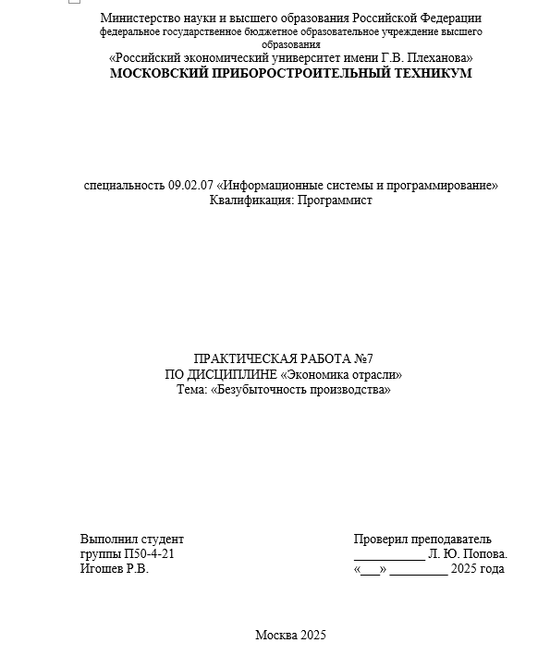
Практическая работа №7
Безубыточность производства

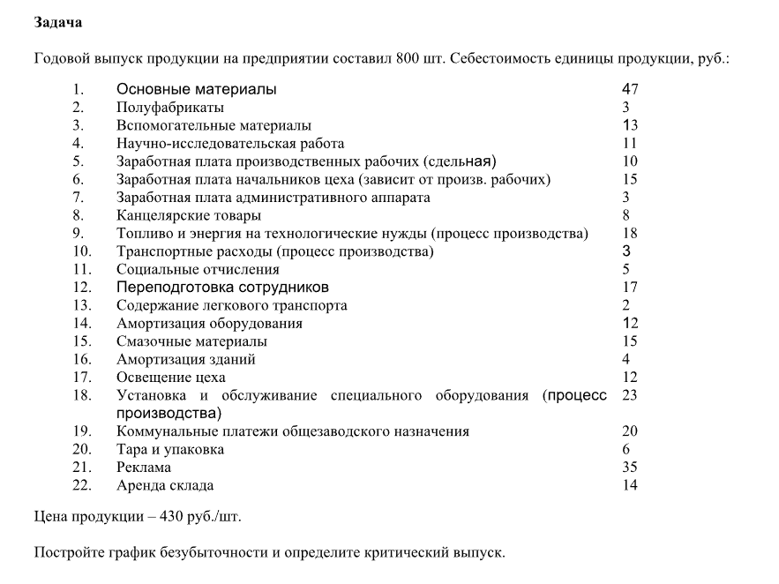
 |  |  |  | Основные материалы | 47
 |  |  |  | Полуфабрикаты | 3
 |  |  |  | Вспомогательные материалы | 13
 |  |  |  | Заработная плата производственных рабочих | 10
 |  |  |  | Топливо и энергия на технологические нужды | 18
 |  |  |  | Транспортные расходы | 3
 |  |  |  | Социальные отчисления | 5
 |  |  |  | Смазочные материалы | 15
 |  |  |  | Тара и упаковка | 6
 |  |  |  | Переменные расходы | 120

 |  |  |  | Научно-исследовательская работа | 11
 |  |  |  | Заработная плата начальников цеха | 15
 |  |  |  | Заработная плата административного аппарата | 3
 |  |  |  | Канцелярские товары | 8
 |  |  |  | Переподготовка сотрудников | 17
 |  |  |  | Содержание легкового транспорта | 2
 |  |  |  | Амортизация оборудования | 4
 |  |  |  | Амортизация зданий | 4
 |  |  |  | Освещение цеха | 12
Объем выпуска | 800 |  |  | Установка и обслуживание спец. оборудования | 23
 |  |  |  | Коммунальные платежи общезаводского назначения | 20
Цена продукции | 430 |  |  | Реклама | 35
 |  |  |  | Аренда склада | 14
Критический объем выпуска | 433.5483871 |  |  | Постоянные расходы | 134400
Итого | 434
Чтобы предприятие не несло убытки, необходимо производить и продавать 434 единицы продукции в год

График безубыточности
Объем производства (шт.) | Постоянные затраты (руб.) | Общие затраты (руб.) | Выручка (руб.)
0 | 134400 | 134400 | 0
50 | 134400 | 140400 | 21500
100 | 134400 | 146400 | 43000
150 | 134400 | 152400 | 64500
200 | 134400 | 158400 | 86000
250 | 134400 | 164400 | 107500
300 | 134400 | 170400 | 129000
350 | 134400 | 176400 | 150500
400 | 134400 | 182400 | 172000
450 | 134400 | 188400 | 193500
500 | 134400 | 194400 | 215000
550 | 134400 | 200400 | 236500
600 | 134400 | 206400 | 258000
650 | 134400 | 212400 | 279500
700 | 134400 | 218400 | 301000
750 | 134400 | 224400 | 322500
800 | 134400 | 230400 | 344000

